ESLINGA SINTÉTICA
 |  |  |  | REPORTE DE INSPECCIÓN |  |  |  |  |  |  |  |  |  | Nº |  |  |  | LOGO CLIENTE

 |  |  |  | ESLINGAS DE FIBRA SINTÉTICA MÁS DE UN RAMAL |  |  |  |  |  |  |  |  |  | IBM

 |  |  |  | Fecha: |  |  |  |  |  |  |  |  |  | Hoja |  | de |  | Revisión del reporte: 000
CLIENTE: |  |  |  |  |  |  |  |  |  | RESULTADO
EQUIPO O SECTOR:
LUGAR:
Nº Entrada/Parte de Servicio :
Procedimiento interno que aplica: |  |  |  | BM-POIZ-001
 |  |  |  |  |  |  |  |  |  |  |  |  |  |  |  |  |  |  |  |  |  | Modelo de eslinga
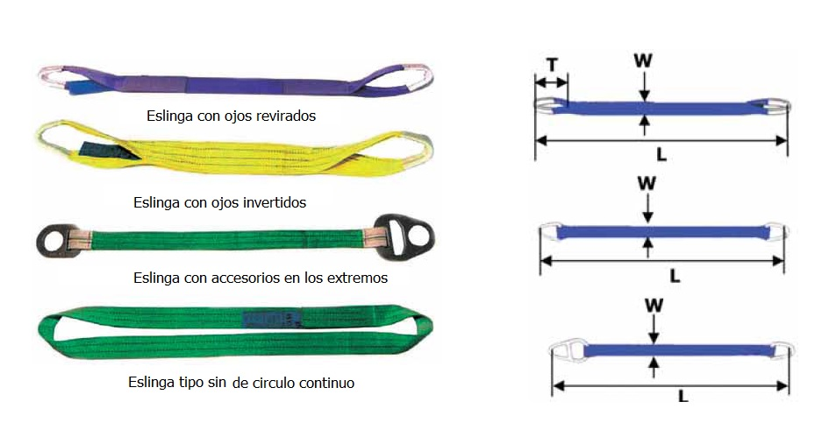
ITEM | DESCRIPCIÓN |  |  |  |  |  |  |  | MARCA |  |  |  |  |  | CAP DE CARGA MÁX

Ancho nominal |  |  |  |  |  | mm | Longitud |  |  |  | m |  | VISTA GENERAL DEL ELEMENTO

Cantidad de capas |  |  |  | 1 |  |  | 2 |  | 3 |  | 4

Tipo de eslinga |  |  | Con ojal plano

 |  |  | Con ojal invertido

 |  |  | Sin fin

 |  |  | Ojal doblado

 |  |  | Anillas |  |  |  | Gancho

 |  |  | Compuesta

Cantidad de ramales |  |  |  | 2 |  |  | 3 |  | 4

Factor de seguridad

Norma de fabricación |  |  |  |  |  |  |  |  | No indica

Ojal superior

Resultado |  |  |  | Apto |  |  | No apto |  | No aplica

Ojal inferior

Resultado |  |  |  | Apto |  |  | No apto |  | No aplica

Accesorio superior

Resultado |  |  |  | Apto |  |  | No apto |  | No aplica

Accesorio inferior

Resultado |  |  |  | Apto |  |  | No apto |  | No aplica

FOTO IDENTIFICACIÓN |  |  |  |  | FOTO ANILLAS |  |  |  |  | FOTO TERMINALES |  |  |  |  |  | FOTO INSP VISUAL |  |  |  |  | Se deberán colocar fotos de todo tipo, si el elemento está APTO, una foto obligatoria es de la chapa identificatoria. Si la chapa la hiciera BM, la foto que debe ir será la de la nueva. Para los otros cuaddros, se deberán colocar las fotos de las condiciones que generen rechazo de ser no APTO o fotos generales de ser APTO.

Se requiere ver Anexo de inspección adicional de terminal superior |  |  |  |  |  |  |  |  |  |  |  | SI |  |  | NO | Fecha de Vencimiento |  |  |  |  | La fecha ya está acomodada para que se ponga sola 6 meses desp de la de inspección. Hay que hacer el condicional: Si es "apto en s6 que ahí diga la fecha de u5 + 6 meses, si es "no apto" en s6 que ahí diga No aplica.

Se requiere ver Anexo de inspección adicional de terminal inferior |  |  |  |  |  |  |  |  |  |  |  | SI |  |  | NO

Se realiza Inspección visual según Norma de referencia ASME B30.9

Observaciones:

PRECINTO Nº: |  |  |  |  |  |  |  |  |  | SE REALIZA CHAPA |  |  |  |  |  |  | SI |  | NO
 |  |  |  |  |  |  |  |  |  |  |  |  |  |  |  |  |  |  |  | 17
 |  |  |  |  |  |  |  |  |  |  |  |  |  |  |  |  |  |  |  | 11
INSTRUMENTOS UTILIZADOS |  |  |  |  |  |  |  |  |  |  |  |  |  |  |  |  |  |  |  | 11
Instrumento |  | Codificación interna |  |  |  |  |  | F. vencimiento |  | Instrumento |  |  |  | Codificación interna |  |  |  |  | F. vencimiento

INSPECCIONADO POR |  |  |  |  |  |  | CONTROLADO POR |  |  |  |  |  |  |  | CLIENTE

REALIZÓ:
Código BM-FPIZ-003 |  |  |  |  |  |  | Revisión 001 |  |  |  |  |  |  |  | Fecha de última revisión 16/12/2021

